Worksheet
 |  |  |  |  | 8 (812) 565 05 34 |  |  | sales@miniworks.ru
 |  |  |  |  | Москва |  |  | отдел продаж
 |  |  | Адрес |  |  |  |  | Режим работы
 |  |  | Москва, Лобненская улица, 21 с1 А |  |  |  |  | Пн – Пт: с 8:00 до 18:00
ILR100x50
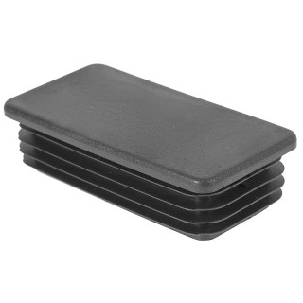 |  | 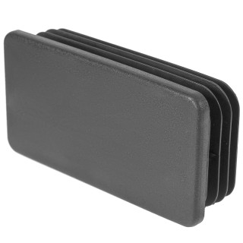 |  | 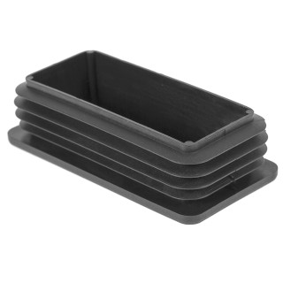
Артикул |  | Цвет |  | от 10000 | от 5000 | от 1000 | от 500 | от 100 | розница | Наличие на 16.09.2026
ILR100x50 |  | черный |  | 39.60р. | 41.80р. | 46.10р. | 54.60р. | 62.00р. | 80.00р. | 3111
ILR100x50-BIANCO |  | белый |  | 47.52р. | 50.16р. | 55.32р. | 65.52р. | 74.40р. | 96.00р. | 3251
ILR100x50-GRIGIO |  | серый |  | 47.52р. | 50.16р. | 55.32р. | 65.52р. | 74.40р. | 96.00р. | 7673
 | Все цены указаны в рублях и включают в себя НДС. Все цены указаны при условии 100% предоплаты и действительны в течение 5 дней. Все цены указаны при условии самовывоза продукции со склада в г. Москва (для иногородних клиентов доставка до склада ТК в г. Москва бесплатна). Все цены указаны за стандартный цвет для каждого вида изделия (изменение цвета на любой из предлагаемой палитры +20% к стоимости, изменение цвета на любой по системе RAL +50% к стоимости). О возможных сроках поставки заказного товара, необходимо уточнять заранее

